宅建協会_口座振替依頼書
 |  |  |  | 公益社団法人東京都宅地建物取引業協会、（公社）全国宅地建物取引業保証協会及び 東京都宅建協同組合の預金口座振替依頼書・自動払込利用申込書にご記入される場合には 次の点にご注意ください。 １．口座振替依頼書のご記入にあたりましては、記入例に従い正しくご記入ください。 ２．用紙をプリントアウトされる場合には下記仕様にてプリントしてご使用ください。 大きさ：日本工業規格 A4（拡大・縮小はしないでください） 紙 色：表、裏とも白色の用紙で且つ、印字は黒色で印刷してください。 紙 質：一般的なコピー用紙を使用し感熱紙・ロール紙は使用しないでください。 ３．ゆうちょ銀行の場合は、預金者の氏名（フリガナを含む）、及び記号番号は、 必ず「手書き」し、パソコン等による印字はしないでください。 また、印鑑は、預金・総合通帳利用時の「お届け印」を使用してください。 ４．この「預金口座振替依頼書・自動払込利用申込書」の記載内容の 改ざん、変更はしないようにしてください。 ５．東京都宅建協同組合の賦課金（年会費）引落口座を別の口座に指定される方は、 別途、東京都宅建協同組合専用の「預金口座振替依頼書・自動払込利用申込書」の ご提出をお願いいたします。 ※ お手数ですがコピーをお取りいただき、お手元に保管願います。

「口座振替お取扱い金融機関一覧」は下記にてご確認ください。
https://www.nks-inc.jp/project/shukin/ginkou.html

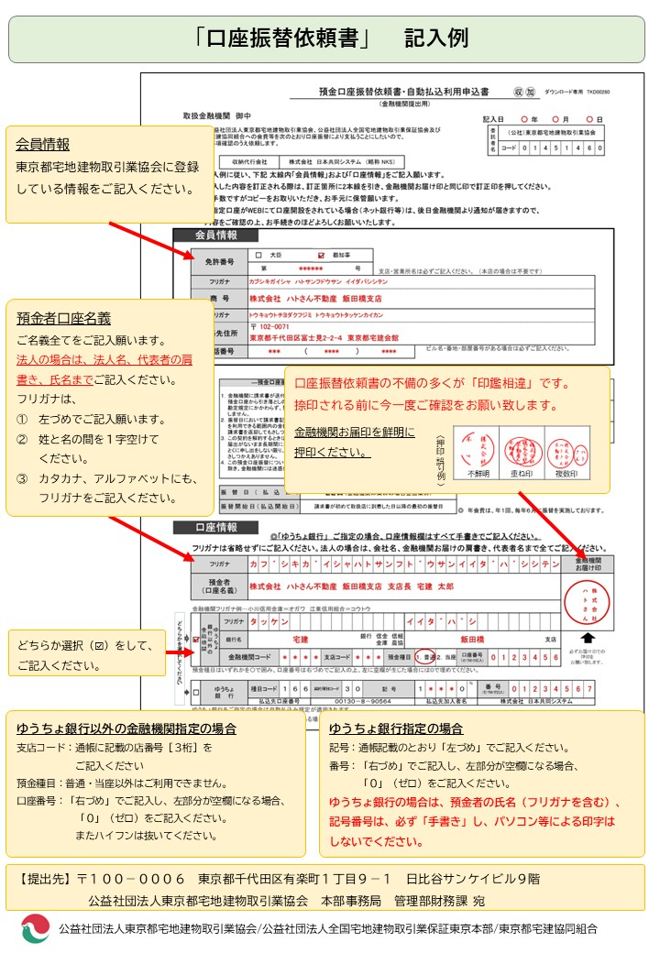
 |  |  |  |  |  |  |  |  |  | 預金口座振替依頼書・自動払込利用申込書 |  |  |  |  |  |  |  |  |  |  |  |  |  |  |  |  |  |  | ダウンロード専用 TKD00280

 |  |  |  |  |  |  |  |  |  | (金融機関提出用)
 | 取扱金融機関 御中
 |  |  |  |  |  |  |  |  |  |  |  |  |  |  |  |  |  |  |  |  |  |  |  | 記入日 |  |  |  | 年 |  |  | 月 |  |  | 日

 |  | 私は、公益社団法人東京都宅地建物取引業協会、公益社団法人全国宅地建物取引業保証協会及び 東京都宅建協同組合への会費等を次のとおり口座振替により支払うことにしたいので、 下記の事項確認のうえ依頼します。 |  |  |  |  |  |  |  |  |  |  |  |  |  |  |  |  |  |  |  |  |  |  | 委託者名 | （公社）東京都宅地建物取引業協会

 |  |  |  |  |  |  |  |  |  |  |  |  |  |  |  |  |  |  |  |  |  |  |  |  |  | コード | 0 | 1 | 4 | 5 | 1 | 4 | 6 | 0

 |  |  |  |  | 収納代行会社 |  |  |  | 株式会社 日本共同システム （略称 NKS）

 |  | ※ 記入例に従い、下記 太線内「会員情報」および「口座情報」をご記入願います。

 |  | ※ 記入した内容を訂正される際は、訂正箇所に2本線を引き、金融機関お届け印と同じ印で訂正印を押してください。

 |  | ※ お手数ですがコピーをお取りいただき、お手元に保管願います。

 |  | ※ ご指定口座がWEBにて口座開設をされている場合（ネット銀行等）は、後日金融機関より通知が届きますので、

 |  | 内容をご確認の上、お手続きのほどよろしくお願いいたします。

会員情報

 |  | 免許番号 |  |  |  |  |  | 大臣 |  |  |  |  |  | 都知事

 |  |  |  |  |  |  | 第 |  |  |  |  |  |  |  |  | 号 |  | 支店・営業所名は必ずご記入ください。 （本店の場合は不要です）

 |  | フリガナ

 |  | 商 号

 |  | フリガナ

 |  | 連絡先住所 |  |  |  | 〒

 |  | 電話番号 |  |  |  |  |  |  |  |  | （ |  |  |  |  | ） |  |  |  |  | ビル名・番地・部屋番号がある場合は必ずご記入ください。

 |  |  |  |  | ―預金口座振替規定―（ゆうちょ銀行からの自動払込を除く） |  |  |  |  |  |  |  |  |  |  |  |  |  |  |  |  |  |  | 金融機関使用欄 | （不備返却事由） １．取引なし ３．印鑑相違 ２．記載事項等相違 ４．その他 |  |  |  |  |  |  |  | 検 印
 |  |  |  |  | １．金融機関に請求書が送付されたときは、私に通知することなく、請求書記載金額を 預金口座から引き落としのうえ支払ってください。この場合、預金規定または当座 勘定規定にかかわらず、預金通帳、同払戻請求書の提出または小切手の振出しは しません。 ２．振替日において請求書記載金額が預金口座から払戻すことのできる金額（当座貸越 を利用できる範囲内の金額を含む。）をこえるときは、私に通知することなく、 請求書を返却してもさしつかえありません。 ３．この契約を解約するときは、私から金融機関に書面により届出ます。なお、この 届出がないまま長期間にわたり会社から請求がない等相当の事由があるときは、 とくに申し出をしない限り、金融機関はこの契約が終了したものとして取り扱って さしつかえありません。 ４．この預金口座振替についてかりに紛議が生じても、金融機関の責めによる場合を 除き、金融機関には迷惑をかけません。

 |  |  |  |  |  |  |  |  |  |  |  |  |  |  |  |  |  |  |  |  |  |  |  |  | ( | 店名、種目 口座番号、口座名義 |  |  | ) |  |  |  | 印鑑照合

 |  |  |  |  |  |  |  |  |  |  |  |  |  |  |  |  |  |  |  |  |  |  |  |  | （備考）
 |  |  |  |  |  |  |  |  |  |  |  |  |  |  |  |  |  |  |  |  |  |  |  |  |  |  |  |  |  |  |  |  | 受 付 印

 |  |  |  |  |  |  |  |  |  |  |  |  |  |  |  |  |  |  |  |  |  |  |  | この預金口座振替依頼書・自動払込利用申込書に不備が ありましたら、下記へご返送ください。

 |  |  |  |  |  |  |  |  |  |  |  |  |  |  |  |  |  |  |  |  |  |  |  | 163-0531 東京都新宿区西新宿１－２６－２ 新宿野村ビル３１階
 |  |  |  |  |  |  |  |  |  |  |  |  |  |  |  |  |  |  |  |  |  |  |  | 株式会社 日本共同システム
 |  |  |  |  | 振替日（払込日） |  |  |  |  |  | ２２日（金融機関休業日の場合翌営業日）

 |  |  |  |  | 振替開始日（払込開始日） |  |  |  |  |  | 請求書が初めて取扱店に到着した日以降の最初の振替日
 |  |  |  |  |  |  |  |  |  |  |  |  |  |  |  |  |  |  |  |  |  |  | ◎ 年会費は、年１回、毎年６月に振替を実施しております。

口座情報 |  |  |  |  |  |  |  | ◎「ゆうちょ銀行」 ご指定の場合、口座情報欄はすべて手書きでご記入ください。

 |  | フリガナは省略せずにご記入ください。法人の場合は、会社名、金融機関お届けの肩書き、代表者名まで全てご記入ください。

 |  | フリガナ |  |  |  |  |  |  |  |  |  |  |  |  |  |  |  |  |  |  |  |  |  |  |  |  |  |  |  |  |  | 金融機関 お届け印

 |  | 預金者 （口座名義）

どちらかを選択してください
 |  | 金融機関フリガナ例…小川信用金庫＝オガワ 江東信用組合＝コウトウ
 |  | □ | ゆうちょ 銀行以外の 金融機関 |  | フリガナ

 |  |  |  |  | 銀行名 |  |  |  |  |  |  |  |  |  |  | 銀行 信金 信組 金庫 農協 |  |  |  |  |  |  |  |  |  |  |  |  | 支店

 |  |  |  |  | 金融機関コード |  |  |  |  |  |  |  | 支店コード |  |  |  |  |  | 預金種目 | １．普通 |  | ２．当座 | 口座番号 （右づめで記入） |  |  |  |  |  |  |  | 必ずお届け印での 押印を お願い致します。

※
 |  | 預金種目はいずれかを〇で囲み、口座番号は右づめでご記入の上、左に空欄が生じた場合には０で埋めてください。
 |  | □ | ゆうちょ 銀 行 |  |  | 種目コード |  |  | １ | ６ | ６ | 契約種別コード |  |  | ３ | ０ | 記 号 |  |  | １ |  |  | ０ | 番 号 （右づめで記入）

 |  |  |  |  |  | 払込先口座番号 |  |  |  |  |  | ００１３０－８－９０５６４ |  |  |  |  |  |  |  | 払込先加入者名 |  |  |  | 株式会社 日本共同システム
 |  | ゆうちょ銀行をご指定の場合は自動払込み規定が適用されます。
 |  | ※欄は 通帳の記号の後にハイフンと数字がある場合のみご記入ください。

